考え
ADO.NET Entity Framework概要

例題 |  | 1 | アドレス帳アプリケーション要件

 |  |  | 1 | アドレス帳アプリケーションは複数のユーザーに対応し、ユーザーごとに複数のアドレス帳エントリが存在する

 |  |  | 2 | アドレス帳の各エントリには、氏名、住所、電話番号、メール・アドレスなどのデータ項目が含まれる

 |  |  | 3 | エントリは複数のカテゴリを持つことができる（エントリとカテゴリは多対多の関係になる）

 |  |  | 4 | エントリは名前順、またはカテゴリ別の表示を行えるようにする

 |  |  | 5 | エントリは氏名・メール・アドレスによる検索を行えるようにする

 |  | 2 | テーブル

ユーザ
エントリ

エントリ・カテゴリ関連

カテゴリ

データモデル

 | 1 | 概念モデル
 | 2 | 論理モデル
 | 3 | 物理モデル

 | 一般のアプリケーション開発では、DB上のテーブルなどを意識してSQLを記載しながらアプリケーションを
 | 開発するため、論理モデルを意識した開発であるといえる。 一風、Entity Rrameworkは、概念モデルによる
 | 開発といわれている。
 | では、論理モデルによる開発と、概念モデル用による開発では何が違うかを説明する。

 | 現在は、データベースはリレーショナルデータベースが主要であり、これは論理モデルにあたる。
 | またプログラミング言語はオブジェクト指向言語が主要であり、これは概念モデルにあたる。
 | 論理モデルと概念モデルは完全に一致しない。 そのため、インピーダンスミスマッチが発生する。

 | このインピーダンスミスマッチを解消するために、近年ではO/Rマッピングというフレームワークが利用されている。
 | OであるオブジェクトとRであるリレーションを仲立ちし、オブジェクトモデルによるデータアクセスを可能にする
 | 考えである。 これにより、オブジェクトに対する操作を行うことで、O/Rマッパーが裏でSQL文を発行して
 | 処理を行ってくれるため、SQL文を直接扱う機会が減り、生産性を向上することができる。

 | O/Rマッピングの例 |  |  |  |  | Java | Hybernate、Cyanne
 |  |  |  |  |  | Ruby | Ruby on RailsのActiveRecord
 |  |  |  |  |  | .NET | NHibernate for .NET、ibatis.net
 |  |  |  |  |  |  | DataSet、LINQ to SQLも一種のO/Rマッピングともいえる。

 | しかし、O/Rマッパーは、基本的には、テーブルとオブジェクトを１対１に対応させる論理モデルをベースに
 | したフレームワークであるため、論理モデルと概念モデル間のインピーダンスミスマッチの根本的な解決策
 | にはなっていない。

 | 一方、Entity Frameworkが目指すのは、概念フレームワークによるプログラミングである。
 | Entity Frameworkでは、エンティティデータモデル（Entity Data Model：EDM)という概念モデルを採用して
 | おり、開発者はこのEDMに対して処理を行うことで、投下的にデータベースに対する操作を行うことができる。

 | EDMはエンティティ、アソシエーション（エンティティ間の関連、リレーションシップに相当）、
 | 継承(オブジェクト指向言語の継承とほぼ同一)といった要素を用いて構築されるモデルである。

 | ○EDMとリレーショナル・モデル間のマッピング

 | ○ | エンティティデータモデル
エントリ
カテゴリ
CSDL
 |  |  |  |  |  |  |  | CSDL
 |  |  |  |  | 多対多 |  |  | (Conceptual Schema Definition Language)
 |  |  |  |  |  | ※多対多関係
 |  |  |  |  |  | をそのまま扱える |  |  | 概念モデルであるEDMを定義する。

MSL
 |  |  |  |  |  |  |  | MSL
 |  |  |  |  |  |  | CSDLと | (Mapping Schema Language)
 |  |  |  |  |  |  | SSDLの
 |  |  |  |  |  |  | マッピング |  | CSDLとSSDLの間をマッピングする

 | ○ | リレーショナルモデル
中間
テーブル
Entry
Category
SSDL
 |  |  |  |  |  |  |  | SSDL(Store Schema Definition Language)

 |  |  |  |  |  |  |  |  | 論理モデルを定義する

 | Entity Frameworkは、CSDL、SSDL、MSLを用いることで、概念モデルと論理モデル、
 | 各モデルに対する操作をどようにマッピングするかを定義する。

 | これにより開発者は概念モデルを使った実装を行うことができる。
 | この３つはXMLで実装されるが、Visual Stadioを用いれば、この3種類のXMLファイルを
 | 意識することなく、概念モデル、論理モデルの設計を行うことができる。

1対1
1 | プロジェクトの作成

 | 1 | コンソールプロジェクトを作成する。

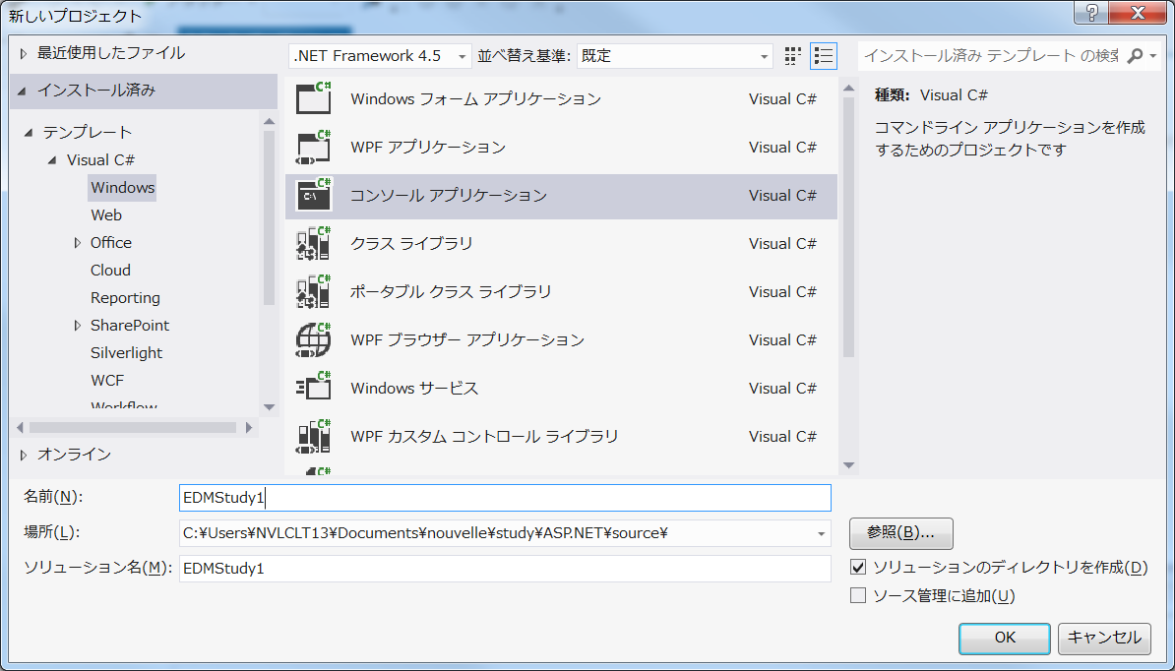

2 | EDMの作成（準備）

 | 1 | ツールバーのプロジェクトを開き、新しい項目の追加ダイアログを開く。
 |  | ADO.NET Entity Data Modelを選択し、AddressBook.edmxという名前を指定して、追加ボタンを押す。

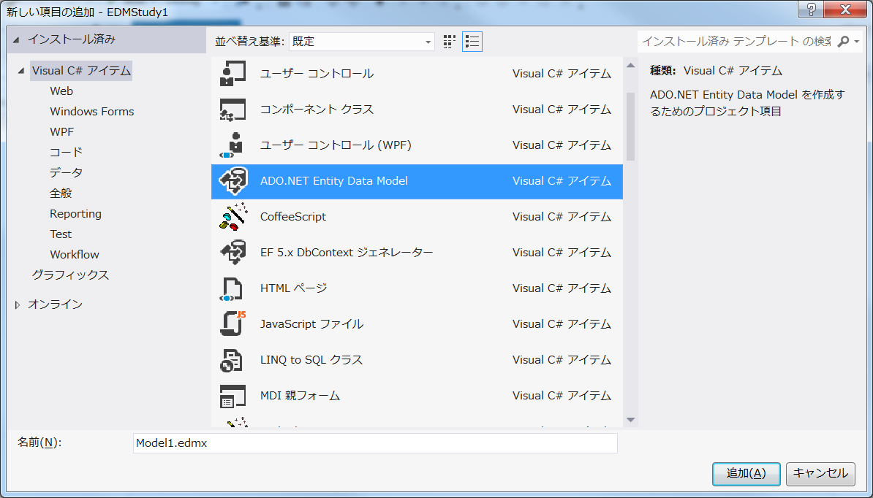

 | 2 | Entity Data Model ウィザードが立ち上がるため、空のモデルを選択して、完了ボタンをクリックする。

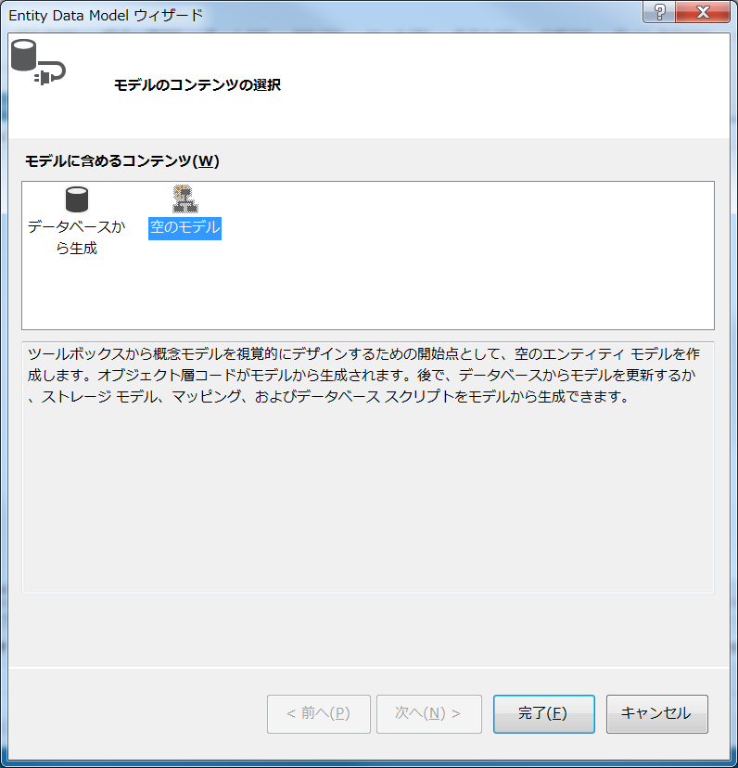

 | 3 | EMDXが作成され、関連する画面にも切り替わる。

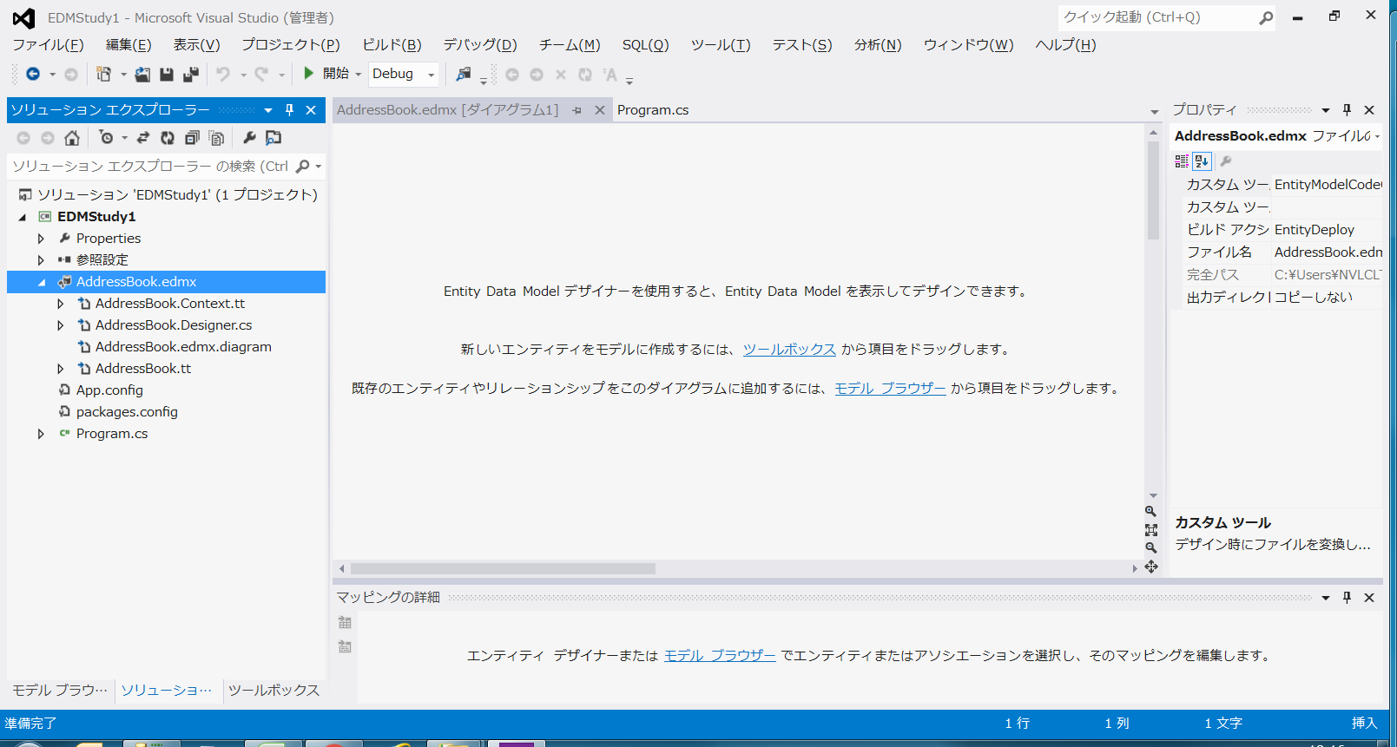

 | 4 | EDM作成のためプロパティを設定する。

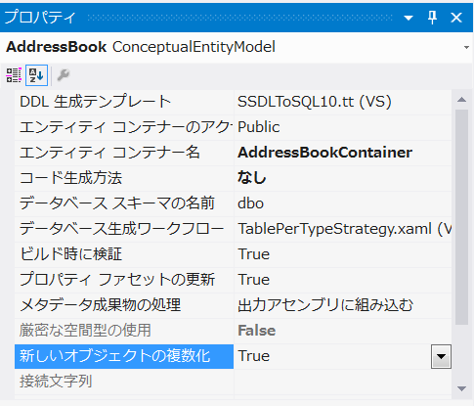

 |  |  |  | 新しいオブジェクトの複数化をTrueにする。
 |  |  |  | これはモデル名の単数形/複数形を変換してくれる、
 |  |  |  | .NET4からのEntity Frameworkの新機能だ。

3 | EDMの作成（アドレス帳） 概念モデルの作成

 | 1 | ツールボックスからエンティティを選択して、画面にドラッグ＆ドロップする。

 | 2 | プロパティの名前をEntryに変更する。 自動的にエンティティ セット名がEntriesに変換される。

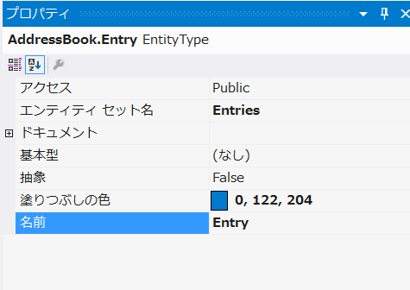
 |  |  |  | ここで設定したエンティティ名は、自動生成されるC#のクラス名に対応する。
 |  |  |  | またEDMからDBを作成する場合は、ここで設定っしたエンティティセット名が
 |  |  |  | 実際のテーブル名に対応することになる。

 | 3 | エンティティの設定を行う。

 |  | エンティティを右クリックして、新規追加、スカラープロパティを選択する。
 |  | スカラープロパティとは、文字列型、数値型、日付型など、DBの１つのフィールド（カラム）に直接対応づけることができる
 |  | プロパティである。 ちなみにEntity Frameworkでは、DBの複数のフィールドに対応する複合型プロパティも扱うことが
 |  | できる。
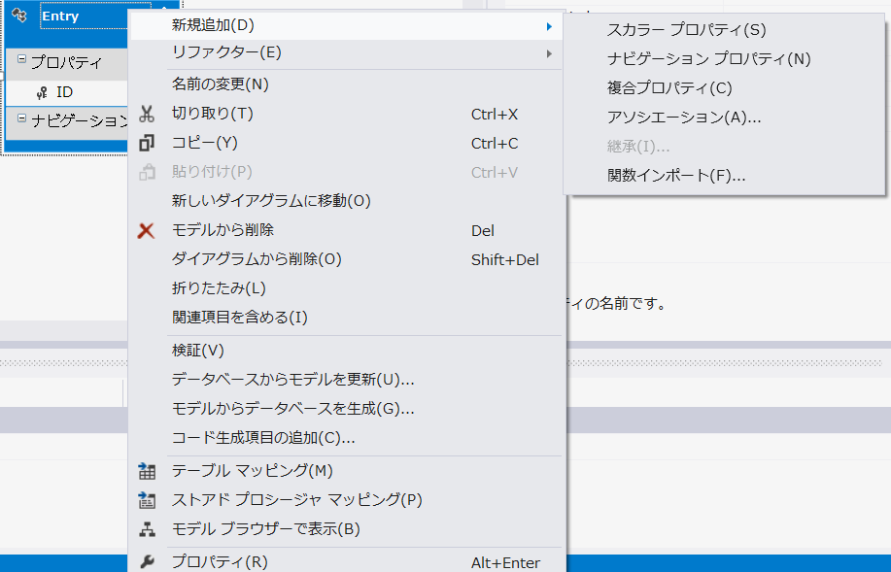

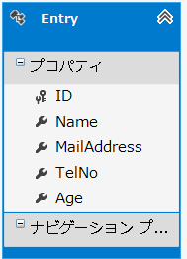
 |  |  | 今回は、Name(名前)、MailAddress(メールアドレス)、TelNo(電話番号)、Age(年齢)
 |  |  | を追加する。

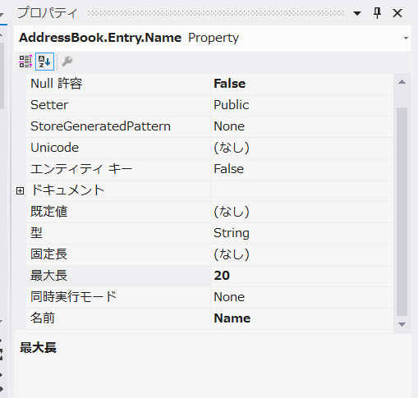
 |  |  |  |  | 同様に、スカラープロパティのプロパティを設定する。

 |  |  |  |  |  |  | 型 | 最大長
 |  |  |  |  | Name |  | String | 20
 |  |  |  |  | MailAddress |  | String
 |  |  |  |  | TelNo |  | String
 |  |  |  |  | Age |  | Int16

 |  |  |  |  | スカラープロパティのプロパティペインの代表的設定値

 |  |  |  |  | 1 | 型
 |  |  |  |  | 2 | 規定値
 |  |  |  |  | 3 | Null許容
 |  |  |  |  | 4 | 固定長
 |  |  |  |  | 5 | 最大長

 | 4 | AddressBook.edmxファイルが以下のように編集されている。

 |  | <?xml version="1.0" encoding="utf-8"?>
 |  | <edmx:Edmx Version="3.0" xmlns:edmx="http://schemas.microsoft.com/ado/2009/11/edmx">
 |  | <!-- EF Runtime content -->
 |  | <edmx:Runtime>
 |  | <!-- SSDL content -->
 |  | <edmx:StorageModels>
 |  | <Schema xmlns="http://schemas.microsoft.com/ado/2009/11/edm/ssdl" Namespace="AddressBook.Store" Alias="Self" Provider="System.Data.SqlClient" ProviderManifestToken="2005">
 |  | <EntityContainer Name="AddressBookTargetContainer" >
 |  | </EntityContainer>
 |  | </Schema>
 |  | </edmx:StorageModels>
 |  | <!-- CSDL content -->
 |  | <edmx:ConceptualModels>
 |  | <Schema xmlns="http://schemas.microsoft.com/ado/2009/11/edm" xmlns:cg="http://schemas.microsoft.com/ado/2006/04/codegeneration" xmlns:store="http://schemas.microsoft.com/ado/2007/12/edm/EntityStoreSchemaGenerator" Namespace="AddressBook" Alias="Self" xmlns:annotation="http://schemas.microsoft.com/ado/2009/02/edm/annotation" annotation:UseStrongSpatialTypes="false">
 |  | <EntityContainer Name="AddressBookContainer" annotation:LazyLoadingEnabled="true">
 |  | <EntitySet Name="Entries" EntityType="AddressBook.Entry" />
 |  | </EntityContainer>
 |  | <EntityType Name="Entry">
 |  | <Key>
 |  | <PropertyRef Name="ID" />
 |  | </Key>
 |  | <Property Type="Int32" Name="ID" Nullable="false" annotation:StoreGeneratedPattern="Identity" />
 |  | <Property Type="String" Name="Name" Nullable="false" MaxLength="20" />
 |  | <Property Type="String" Name="MailAddress" Nullable="false" MaxLength="100" />
 |  | <Property Type="String" Name="TelNo" Nullable="false" MaxLength="20" />
 |  | <Property Type="Int16" Name="Age" Nullable="false" />
 |  | </EntityType>
 |  | </Schema>
 |  | </edmx:ConceptualModels>
 |  | <!-- C-S mapping content -->
 |  | <edmx:Mappings>
 |  | <Mapping xmlns="http://schemas.microsoft.com/ado/2009/11/mapping/cs" Space="C-S">
 |  | <Alias Key="Model" Value="AddressBook" />
 |  | <Alias Key="Target" Value="AddressBook.Store" />
 |  | <EntityContainerMapping CdmEntityContainer="AddressBookContainer" StorageEntityContainer="AddressBookTargetContainer">
 |  | </EntityContainerMapping>
 |  | </Mapping>
 |  | </edmx:Mappings>
 |  | </edmx:Runtime>
 |  | <!-- EF Designer content (DO NOT EDIT MANUALLY BELOW HERE) -->
 |  | <edmx:Designer xmlns="http://schemas.microsoft.com/ado/2009/11/edmx">
 |  | <edmx:Connection>
 |  | <DesignerInfoPropertySet>
 |  | <DesignerProperty Name="MetadataArtifactProcessing" Value="EmbedInOutputAssembly" />
 |  | </DesignerInfoPropertySet>
 |  | </edmx:Connection>
 |  | <edmx:Options>
 |  | <DesignerInfoPropertySet>
 |  | <DesignerProperty Name="ValidateOnBuild" Value="true" />
 |  | <DesignerProperty Name="EnablePluralization" Value="True" />
 |  | <DesignerProperty Name="CodeGenerationStrategy" Value="なし" />
 |  | </DesignerInfoPropertySet>
 |  | </edmx:Options>
 |  | <!-- Diagram content (shape and connector positions) -->
 |  | <edmx:Diagrams>
 |  | </edmx:Diagrams>
 |  | </edmx:Designer>
 |  | </edmx:Edmx>

2 | DBを作成する。

 | 作成したEDMを元に、論理モデルを生成する。

 | 1 | サーバエクスプローラを開き、データ接続を右クリックして、新しいSQL Serverデータベースの作成を選択する。

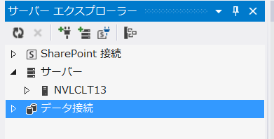

 | 2 | ダイアログが開くので、以下の内容を入力して、OKボタンをクリックする。

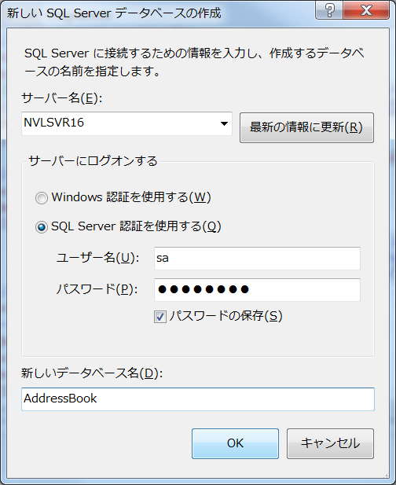

 | 3 | データベースが作成される。 中身は空

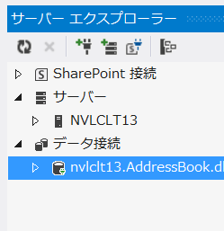
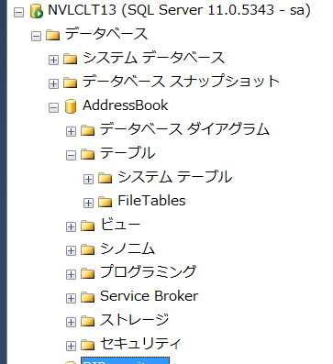

2 | 論理モデルの自動生成

 | 1 | Entityを右クリックして、モデルからデータベースを生成を選択する。

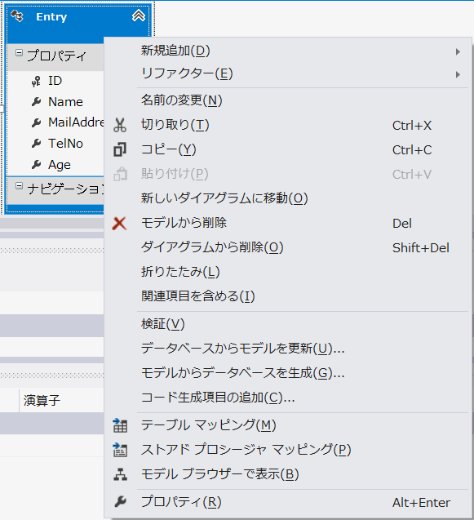

 | 2 | データベース生成ウィザードが立ち上がるので、はいを選択して、次へボタンをクリックする。

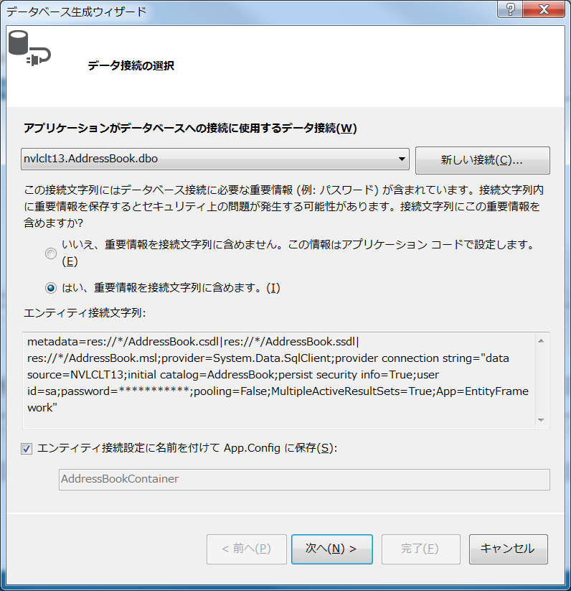

 | 3 | DDL文が表示されるので、完了ボタンをクリックする。

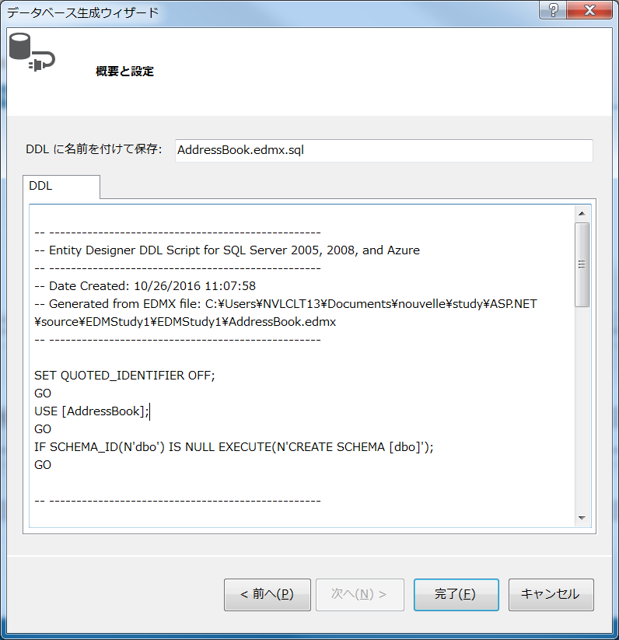

 | 4 | SQLエディタが開くので、実行ボタンを押す。

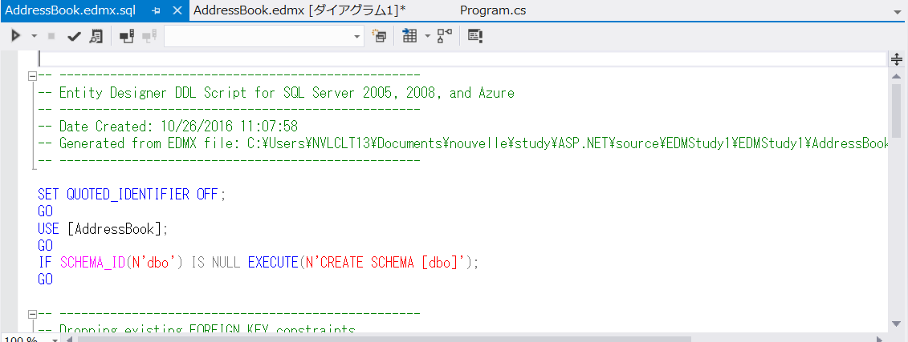

 | 5 | テーブルが作成されたことを確認する。

 | 6 | クラスファイルも作成される。

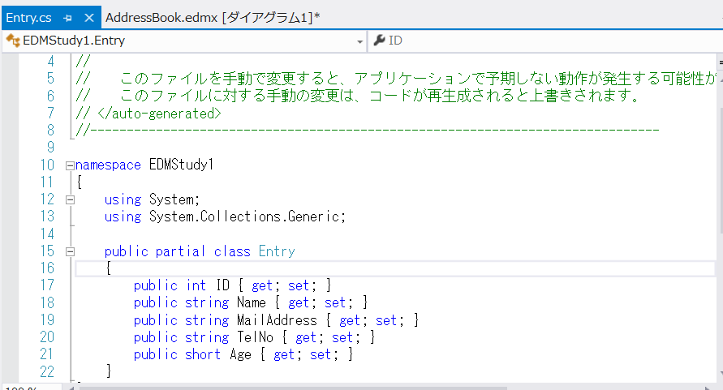

 |  |  |  |  |  |  |  |  | publicのプロパティが
 |  |  |  |  |  |  |  |  | 設定されたEntryクラスが
 |  |  |  |  |  |  |  |  | 作成されている。

多対多
AddressBookに続いて、多対多を確認するために、Categoryエンティティを生成していく。

アドレス帳エントリは複数のカテゴリを持つことができ、またカテゴリは複数のアドレス帳エントリを
持つことができる。 つまり、アドレス帳エントリとカテゴリは多対多の関係になる。

1 | Categoryエンティティを生成する。

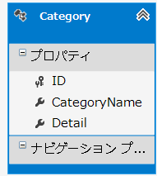
 |  |  |  |  | Categoryエンティティ

 |  |  |  |  |  | スカラープロパティ
 |  |  |  |  |  |  | CategoryName | String型
 |  |  |  |  |  |  | Detail | String型

2 | アソシエーションの生成

 | 1 | 作成した２つのEntityであるエントリとカタログに多対多の関係を作成します。

 |  | ツールボックスでアソシエーションを選択し、対象のEntity2つを順番に選択する。

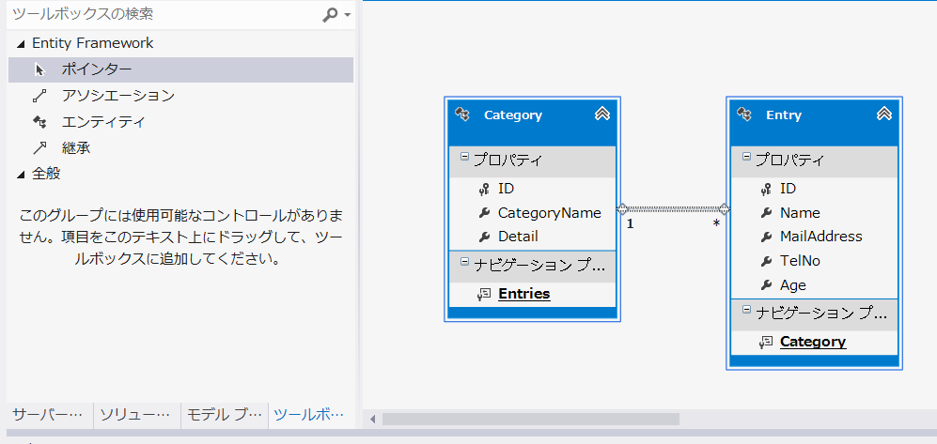

 | 2 | 多対多の関係にする。

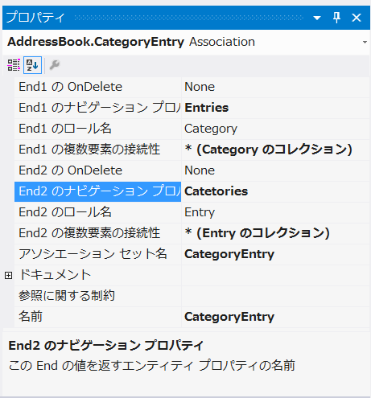

 |  |  |  |  |  |  |  |  | End1の複数要素の接続性を *(Categoryのコレクション) にする。
 |  |  |  |  |  |  |  |  | End1のナビゲーションプロパティをEntriesにする。

 |  |  |  |  |  |  |  |  | 同様に

 |  |  |  |  |  |  |  |  | End2の複数要素の接続性を *(Entryのコレクション)にする。
 |  |  |  |  |  |  |  |  | End2のナビゲーションプロパティをCategoriesにする。

 |  |  |  |  |  |  |  |  | End1とEnd2はアソシエーションの始点・終点のEntityに対応している。

 |  |  |  |  |  |  |  |  | 複数要素の持続性とは、一対一、一対多、多対多など、このアソシエーション
 |  |  |  |  |  |  |  |  | に関連付けられるエンティティの数量を表わしている。

 |  |  |  |  |  |  |  |  | ナビゲーションプロパティとは、あるEntityから、アソシエーションで繋がれた別の
 |  |  |  |  |  |  |  |  | エンティティにアクセスするためのプロパティのことである。

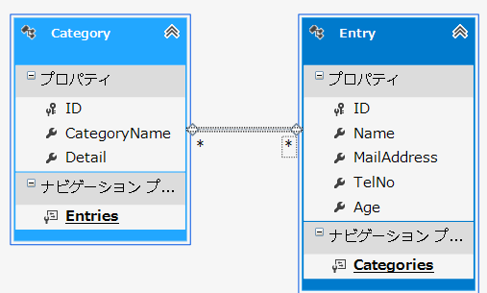

3 | DBにテーブルを作成する。

 | 1 | モデルデザイン画面を右クリックして、モデルからデータベースを作成するを選択する。
 |  | DDL文が表示されるので、完了をクリックする。

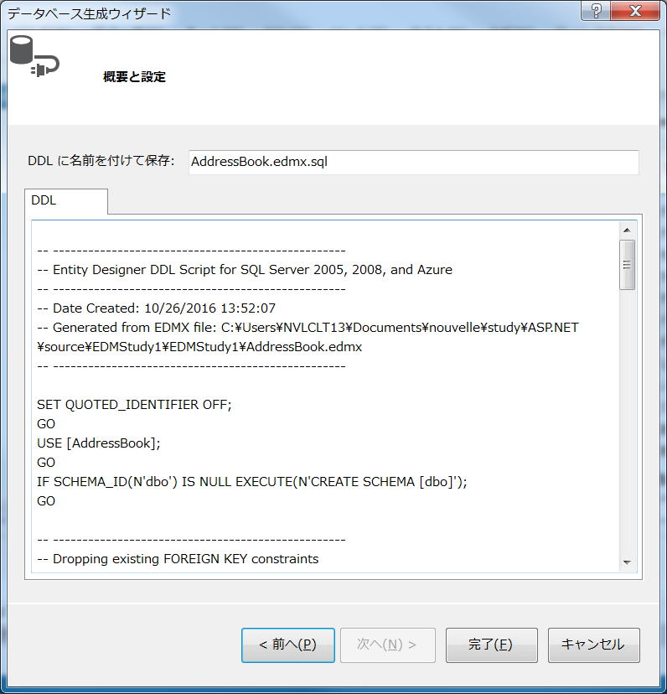

 | 2 | SQLエディタが表示されるので、実行ボタンを押す。

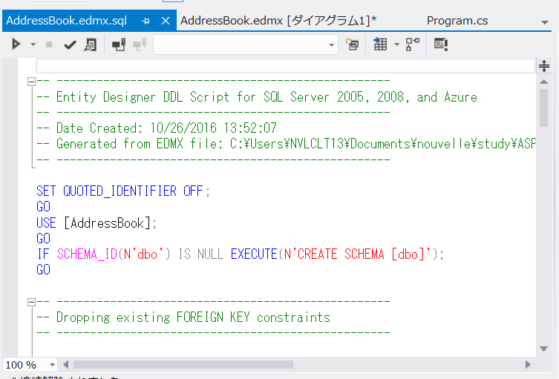

 | 3 | 新たにCategoriesテーブルと、EntryCategoryテーブルが作成される。

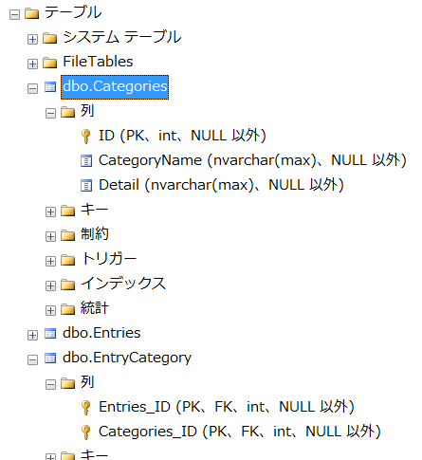

4 | マッピングの詳細

 | 画面でEntry Entityや Category Entityを選択すると、マッピングの詳細に内容が表示される。

 | Entry |  | 左側がテーブル、右側がC#クラスのプロパティになっている。
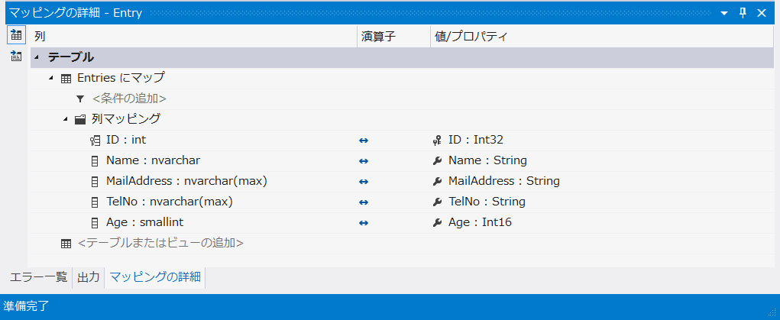

 | Category
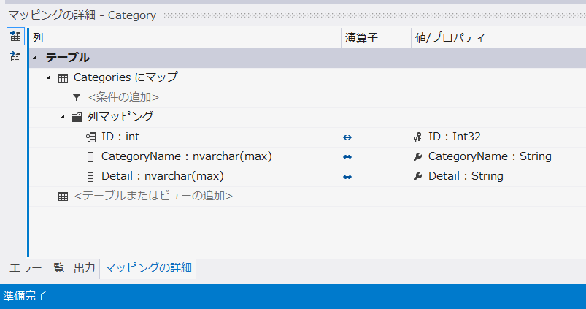

 | EntryCategory |  |  | 左側がC#のクラスのプロパティ、右側がテーブルのカラム名になっている。

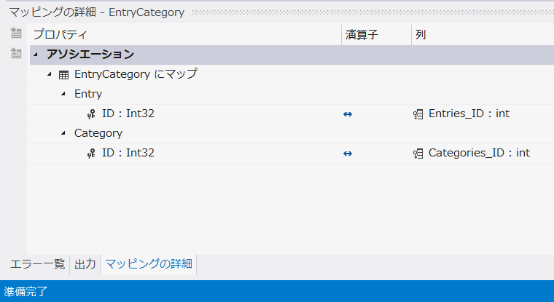

5 | Entity Frameworkで自動生成されるクラスの確認

 | EDM保存時には以下の２種類のクラスが生成される。

 | ① | エンティティクラス

 |  | AddressBook.edmx配下のAddressBookDesigner.csの下に、Entry.cs、Category.csが作成されている。

 | ② | オブジェクトコンテキストクラス

 |  | オブジェクト・コンテキストとは、DBへのコネクションをカプセル化し、データベースからデータ取得、
 |  | エンティティクラスへの変更をDBへ反映させるなどの機能を持つクラスである。

 |  | Entity Frameworkを使用する場合は、ほとんどの場合、このオブジェクト・コンテキスト・クラスの
 |  | インスタンスの作成から、すべての操作が始まるといってよい。

 |  | オブジェクト・コンテキストは、EDM上では、エンティティ・コンテナという、エンティティすべてを
 |  | 格納する論理グループとして扱われる。

 |  | デフォルトでは、EDM名称にContainerを付与した形になる（AddressBookContainer）。

クエリ
1 | Entity Frameworkでのクエリ方法

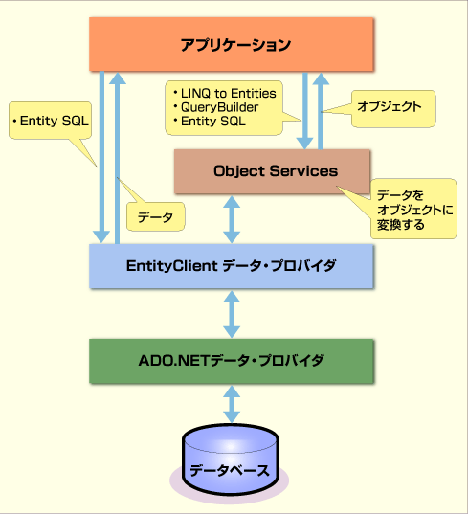
 |  |  |  |  |  |  |  | Entity Frameworkは、ADO.NETがDBにアクセスする
 |  |  |  |  |  |  |  | 際のドライバ的な役割を持つ、ADO.NETデータ・プロバイダ
 |  |  |  |  |  |  |  | 上に構築される。

 |  |  |  |  |  |  |  | Entity Frameworkによりアプリケーションからクエリを行う
 |  |  |  |  |  |  |  | 際には、
 |  |  |  |  |  |  |  | ① | Object Servicesを介して行う方法
 |  |  |  |  |  |  |  | ② | EntityClientデータ・プロバイダを直接呼び出す方法
 |  |  |  |  |  |  |  | の２つがある。

 |  |  |  |  |  |  |  | Entity Clientデータ・プロバイダは、Entity Frameworkの下位
 |  |  |  |  |  |  |  | のコンポーネントで、ADO.NETデータプロバイダを介して
 |  |  |  |  |  |  |  | データベースにアクセスする。

 |  |  |  |  |  |  |  | 一方、Object Servicesは、Entity Clientデータプロバイダの
 |  |  |  |  |  |  |  | 上位に位置するコンポーネントで、データのクエリや更新を、
 |  |  |  |  |  |  |  | EDMのEntityクラスを基本として行う。

 |  |  |  |  |  |  |  | クエリ方法には、SQLライクな言語であるEntity SQL、
 |  |  |  |  |  |  |  | メソッドの連なりでクエリを表現するクエリ・ビルダ、LINQを
 |  |  |  |  |  |  |  | 使用するLINQ To Entitiesの３つがある。

2 | Object Servicesによるクエリ

 | Object Servicesは、データのクエリや更新を行うEntity Frameworkのコンポーネントである。
 | Object Serviceを使うことで、結果をエンティティ・クラスのインスタンスとして取得することが
 | できる。
 | Object Servicesを使ったクエリには、3種類の記載方法があるが、基本的にはクエリを指定する
 | 方法が異なるだけで、結果は全てエンティティクラスのインスタンスになる。

 | 1 | Entity SQLによるクエリ

 |  | Entity SQLは、Entity Framework用に新たに作られたSQLライクなクエリ言語である。
 |  | ただし、DMLに対応していないため、直接DBのデータを更新することができない。

 |  | ←使用しない

 | 2 | クエリ・ビルダ

 |  | クエリ・ビルダとは、エンティティクラスの継承元であるObjectQueryクラスで定義されている
 |  | メソッド郡の総称であり、Select、Where、Group ByなどEntity SQLの各機能に対応する
 |  | メソッドが用意されている。

 |  | クエリ・ビルダーは、メソッドの連なりによりEntity SQLに相当するクエリを表現するため、
 |  | 構文エラーなどはコンパイラーによりチェックすることができる。ただし、メソッドに与える
 |  | 内容は文字列であるため、そこにミスがあった場合は、実行時まで発見できない。

 |  | ←使用しない

 | 3 | LINQ to Entitiesによるクエリ

 |  | LINQ to Entitiesは、.NET Framework3.5より導入されたLINQ(言語統合クエリ）を、
 |  | EDMに対して行う機能である。

 |  | 構文チェックなどコンパイル時のチェックを受けることができる。
 |  | なお、ほかのLINQ技術と同様、更新機能は持っていない。

 |  | これを使用する。

 |  | private static void QueryByLinq()
 |  | {
 |  | // オブジェクト・コンテキストの生成
 |  | using (var container = new AddressBookContainer()) |  |  |  | ①オブジェクトコンテクストを作成
 |  | {
 |  | string name = "Doi";

 |  | // LINQ to Entitiesでクエリを実行
 |  | var entries = from entry in container.Entries |  |  |  | ②クエリを実行する。
 |  | where entry.Name == name
 |  | select entry;

 |  | // クエリ結果を表示する
 |  | PrintEntries(entries);
 |  | }
 |  | }

 |  | private static void PrintEntries(IQueryable<Entry> entries)
 |  | {
 |  | // 取得したエントリを順に表示する
 |  | foreach (var entry in entries) |  |  |  | ①取得したEntriesの件数分だけループする。
 |  | {
 |  | Console.WriteLine(string.Format( |  |  |  | ②通常のプロパティと同様に扱える。
 |  | "{0} {1}歳 電話番号:{2}",
 |  | entry.Name, entry.Age, entry.TelNo));

 |  | // エントリに関連付けられたカテゴリも表示する
 |  | foreach (var cat in entry.Categories) |  |  |  | ③Categoryとの関連のプロパティでループする。
 |  | {
 |  | Console.WriteLine(string.Format(
 |  | " カテゴリ名:{0}", cat.CategoryName));
 |  | }
 |  | }
 |  | }

 |  | LINQ to Entitiesは、（LINQ構文への慣れは必要なものの）記述も簡潔で、コーディング時の検証も
 |  | しっかりしているため、積極的に活用していきたい。
 |  | ただし、LINQはコンパイル時にクエリを完成させるため、実行時に任意のクエリを動的に作成すること
 |  | （アドホック・クエリと呼ぶ）は難しく、基本的には固定的なクエリを実行するための方法である。

3 | 遅延読み込み

 | .NET Framework 4からは、遅延読み込みが自動的に行われ、値を適切に取得することができるようになった*1。

 | 遅延読み込みを行うかどうかは、エンティティ・コンテナ（AddressBookContainer）のContextOptionsプロパティの
 | LazyLoadingEnabledプロパティで指定できる。

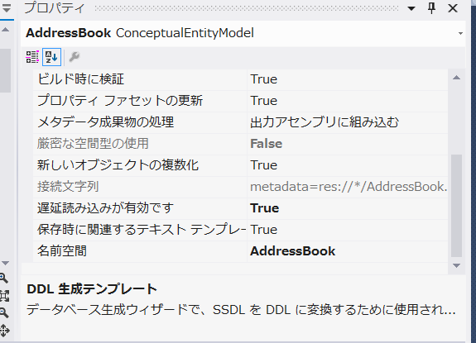

 | 遅延読み込みは便利な機能であるが、遅延読み込みが発生するたびにデータベースへのクエリが発行されるため、
 | ループ内で遅延読み込み処理を行うとクエリ回数が増大することに注意が必要である。これを「N＋1検索問題」
 | （最初の1回＋ループでの遅延読み込みN回のクエリが発生）と呼ぶ。

 | 同じケースをEager-loadingで処理した場合、最初に関係するエンティティをまとめて読み込むため、クエリは1回だけで
 | 済むことになる。しかしながら、Eager-loadingを行うと、クエリ結果が大きくなり、メモリ使用量やパフォーマンスに問題が
 | 起きる場合もあるため、状況に応じた使い分けが必要である。

4 | EntityClientデータ・プロバイダによるクエリ

 | EntityClientデータ・プロバイダはEntity Frameworkにおいて、データベースにアクセスするための基本的な機能を提供する
 | コンポーネントである。前述のObject Servicesも、実際のリクエストは、このEntityClientデータ・プロバイダを用いて行っている。

 | EntityClientデータ・プロバイダはADO.NETデータ・プロバイダと同じような表1のような構成となっているため、A
 | DO.NETデータ・プロバイダと同様の流れで呼び出すことができる。
 | ただし、EntityClientデータ・プロバイダは結果をオブジェクトとして返すことはできず、結果はプリミティブなデータの集合となる。

 |  |  |  | EntityClientデータプロバイダ |  | ADO.NETデータ・プロバイダ
 | データ接続クラス |  |  | EntityConnection |  | DbConnection
 | 実行するコマンドクラス |  |  | EntityCommand |  | DbCommand
 | データ読み込みクラス |  |  | EntityDataReader |  | DbDataReader

4 | Entity Frameworkでのデータ保存

 | Entity Frameworkにおけるデータの保存は、EDMから作成されたエンティティクラスのインスタンスの
 | 操作と、ObjectContextクラスのSaveChangeメソッドによって行う。

 | using (var container = new AddressBookContainer())
 | {
 | // Entryエンティティを作成
 | var entry1 = new Entry()
 | {
 | Name = "Doi",
 | Age = 30,
 | TelNo = "03-0000-0000",
 | MailAddress = "doi@hogehoge.com"
 | };

 | // Categoryエンティティを作成
 | var category1 = new Category()
 | {
 | CategoryName = "友達",
 | Detail="友達の詳細"
 | };

 | // EntryエンティティにCategoryエンティティを追加
 | entry1.Categories.Add(category1);

 | // Entryエンティティをデータベースに追加
 | container.Entries.Add(entry1);

 | // 変更内容を保存
 | container.SaveChanges();
 | }

 | SaveChangesメソッドは、複数の保存を処理しているが、実際には複数のSQL文が
 | 発行されている。 したがって、Insertでは問題はないが、Updateの際には、一度で
 | 処理できるところでも、複数回のUpdate文を発行することがあり、パフォーマンスの
 | 低下につながる場合がある。

 | そのため、Entity Frameworkでは、以下のような機能も提供している。

 | ① | ストアードプロシージャの実行

 |  | EDMの設計を行う際にDB上のストアードプロシージャをインポートすることが可能である。
 |  | これにより、Object ServicesおよびEntity Clientから、ストアードプロシージャを直接
 |  | 呼び出すことができる。

 | ② | ネイティブSQL文の実行

 |  | Entity Frameworkでのクエリの実行は、プログラマーがEntity SQLやLINQなどの
 |  | DBに依存しないクエリ言語で記載し、それらをEntity Frameworkが実際のDBMS
 |  | 専用のSQL文に変換して実行する。

 |  | ただし、DBMS固有の機能を呼び出したりすることができない。そのため、.NET
 |  | Framework4からDBMSに依存したSQL文を実行するための機能が追加された。

 |  | これは、ObjectContextクラスのExecuteStoreCommand、ExecuteStoreQueryの
 |  | 両メソッドを使用することで、SQL文をDBに実行することができる。

 |  | // オブジェクト・コンテキストの生成
 |  | using (var container = new AddressBookContainer())
 |  | {
 |  | // ネイティブSQLによるデータの削除
 |  | container.ExecuteStoreCommand("DELETE from EntryCategory;");
 |  | container.ExecuteStoreCommand("DELETE from Entries;");
 |  | container.ExecuteStoreCommand("DELETE from Categories;");
 |  | }

 |  | ネイティブSQLの実行は便利だが、Entity Frameworkのそもそもの思想である「概念モデルによるプログラミング」とは
 |  | 相反する機能であるため、乱用は避けたい。

5 | まとめ

 | Entity Frameworkでの各クエリ方法の違いについてまとめると、以下の表のようになる。

 | コンポーネント |  | Entity Client |  | Object Services
 | クエリ方法 |  | Entity SQL |  | Entity SQL |  | クエリ・ビルダ |  | LINQ to Entity
 | アドホック・クエリ |  | ○ |  | ○ |  | ○ |  | ×（※）
 | 結果としてEntityを取得 |  | × |  | ○ |  | ○ |  | ○
 | データ更新 |  | ストアードプロシージャ |  | SaveChangesメソッド/ネイティブSQL実行/ストアードプロシージャ実行

 | クエリ結果をエンティティとして取得できるかどうかは、EDMを使ったプログラミングをスムーズに行ううえで大きな要因となる。
 | そのため、基本的なクエリはObject Servicesを利用して行うことをお勧めしたい。
 | Visual Studioが提供するIntelliSense機能を使うことで、クエリを構築する際のミスを減らすことができるため、
 | アドホック・クエリが必要でない場合には、LINQ to Entitiesの使用を推奨する。

 | 一方で、データ更新の際には、記述しやすさとパフォーマンスとのバランスを取る必要がある。基本的にはSaveChangesメソッド
 | による更新を推奨するが、パフォーマンスが求められる場面では、ストアド・プロシージャやネイティブSQLの実行を検討してほしい。

 | ※ | アドホッククエリ

 |  | 実行時に任意のクエリを動的に作成すること。

 |  | ［コラム］動的なLINQ生成

 |  | DynamicQueryと呼ばれるライブラリを利用することで、LINQを実行時に文字列から動的に作成する方法が存在するようである。
 |  | 興味のある方は以下のページを参照されたい。

DBから操作
データベースからのEntity Data Model生成

既存のデータベースを解析し、モデルを生成することを、一般にデータベースのリバース（リバース・エンジニアリングの略）と呼ぶ。
Entity Frameworkにおいても、Visual Studioの機能を使用することで、簡単なウィザードにより、データベースからのリバース処理を行える

1 | データベースからのEDM生成

 | 1 | 新しい項目の追加

 | プロジェクトの新しい項目を選択して、ADO.NET Entity Data Modelを選択する。
 | 名前はAddressBook.edmxし、追加ボタンをクリックする。

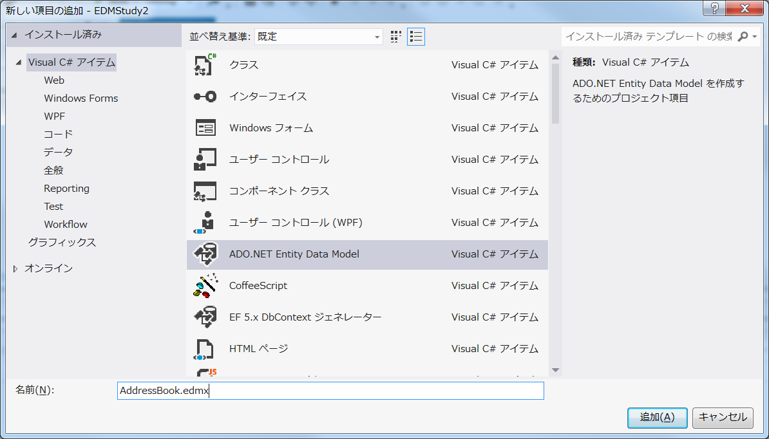

 | 2 | データベースからの生成を選択し、次へボタンをクリックする。

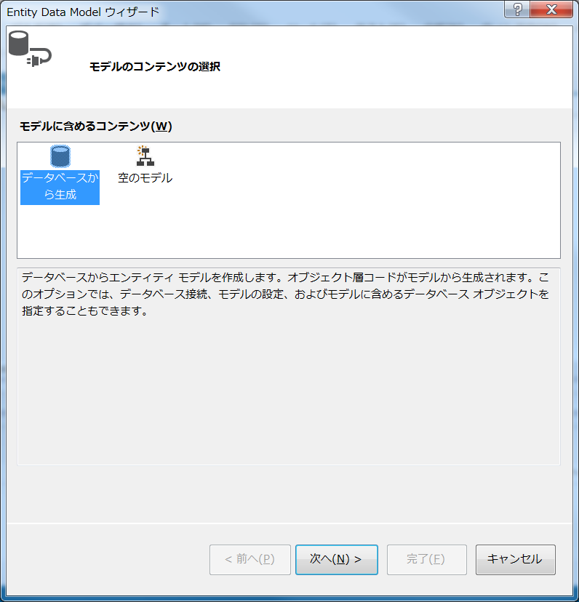

 | 3 | データ接続の選択で、接続を選択して、次へをクリックする。

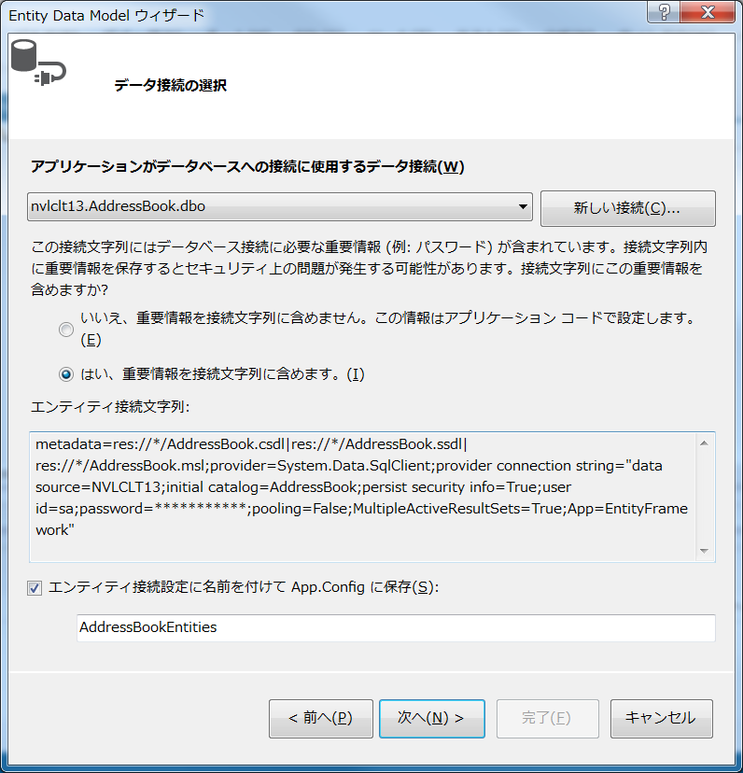

 | 4 | 取込むテーブル、ビュー、ストアードプロシージャをチェックして、完了ボタンをクリックする。

 |  | また、生成されたオブジェクトの名前を複数化または単数化するにもチェックをする。
 |  | エンティティ名の単数形、テーブル名の複数形に対応することになる。

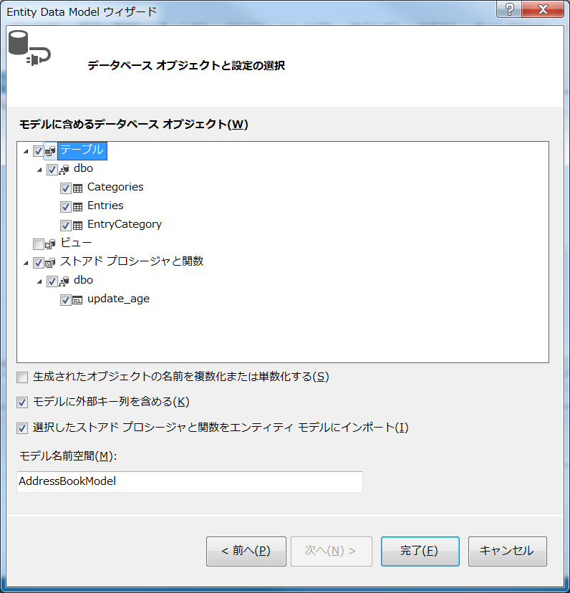

 | 5 | AddressBook.edmxが作成される。

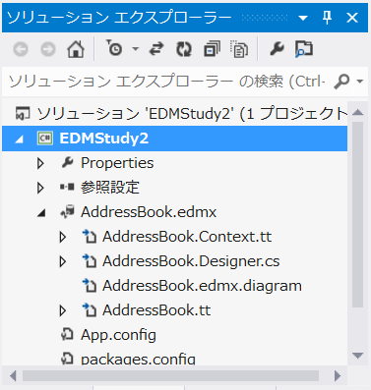

 | ストアードプロシージャにチェックをつけることで、以下のメソッドも自動生成される。

 | public virtual int update_age(string name, Nullable<int> age)
 | {
 | var nameParameter = name != null ?
 | new ObjectParameter("name", name) :
 | new ObjectParameter("name", typeof(string));

 | var ageParameter = age.HasValue ?
 | new ObjectParameter("age", age) :
 | new ObjectParameter("age", typeof(int));

 | return ((IObjectContextAdapter)this).ObjectContext.ExecuteFunction("update_age", nameParameter, ageParameter);
 | }

 |  | USE [AddressBook]
 |  | GO

 |  | /****** Object: StoredProcedure [dbo].[update_age] Script Date: 2016/10/27 13:33:34 ******/
 |  | SET ANSI_NULLS ON
 |  | GO

 |  | SET QUOTED_IDENTIFIER ON
 |  | GO

 |  | CREATE PROCEDURE [dbo].[update_age]
 |  | (
 |  | @name nvarchar(100),
 |  | @age int
 |  | )
 |  | AS
 |  | UPDATE [entries] set [age]=@age where [name]=@name

 |  | GO

ストアード
ストアド・プロシージャの呼び出し

データベースからのリバースによるEDMの生成では、テーブルだけでなくストアド・プロシージャもEDMに含めることができたが、
そのままではストアド・プロシージャを呼び出すことはできない。

Entity Frameworkからストアド・プロシージャを呼び出すには、さらにストアド・プロシージャをEDMの関数としてインポートするという
手順が必要である。

1 | Entity Data Modelブラウザを開く

 | 表示、その他のウィンドウ、Entity Data Modelブラウザを開く。

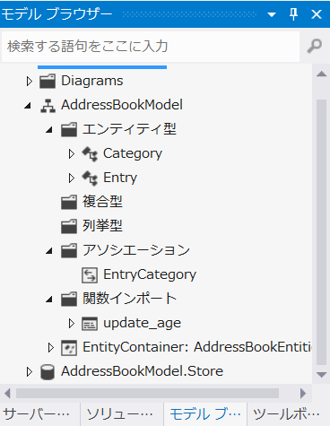
 |  | このブラウザは、概念モデルに存在するオブジェクトと、論理モデルに存在するオブジェクトを
 |  | まとめて表示する機能である。

 |  | AddressBookModelが概念モデルを、AddressBookMode.Storeが論理モデルを表わしている。

 |  | 当然、DBからEDMを作成している今回の処理では、論理モデルにはストアードプロシージャが
 |  | 存在している。 仮に上部の概念モデルのストアードプロシージャが存在していない場合は、
 |  | 関数のインポートの処理が必要になる。

 |  | 論理モデルを右クリックして、関数のインポートを選択する。
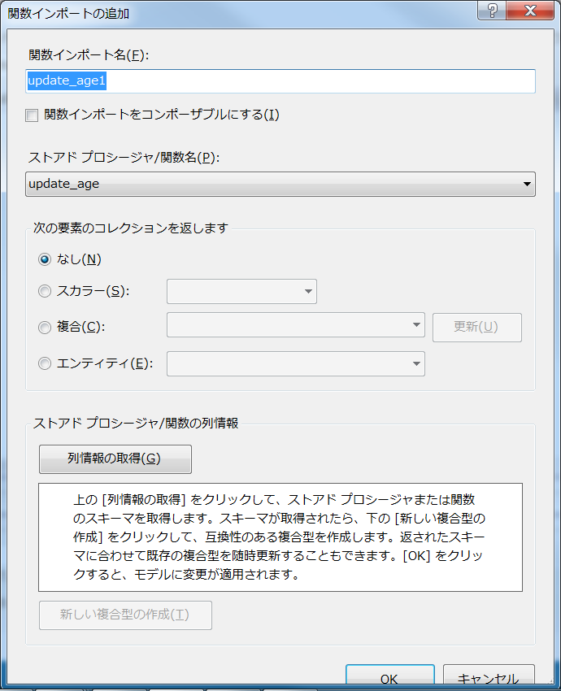

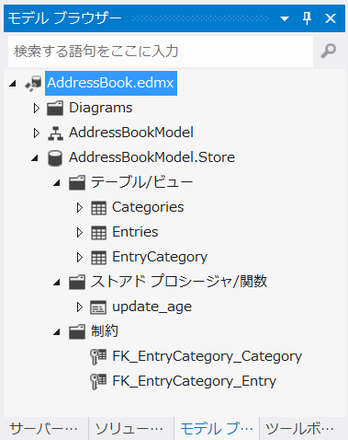

 | AddressBookEntitiesクラス内に

 | public virtual int update_age(string name, Nullable<int> age)
 | {
 | var nameParameter = name != null ?
 | new ObjectParameter("name", name) :
 | new ObjectParameter("name", typeof(string));

 | var ageParameter = age.HasValue ?
 | new ObjectParameter("age", age) :
 | new ObjectParameter("age", typeof(int));

 | return ((IObjectContextAdapter)this).ObjectContext.ExecuteFunction("update_age", nameParameter, ageParameter);
 | }

 | が生成される。

複合型
複合型とは

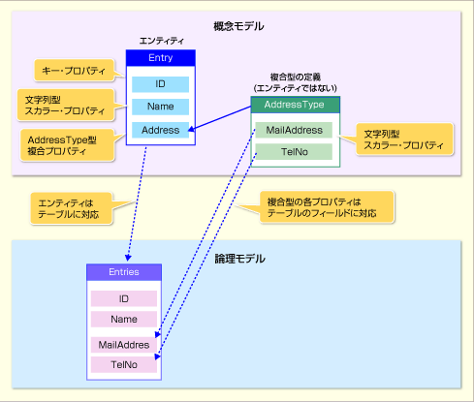
 |  |  |  |  |  | DMは、データベース上のフィールドと1対1に対応する
 |  |  |  |  |  | スカラー・プロパティだけでなく、図のように、複数の
 |  |  |  |  |  | スカラー・プロパティで構成される複合型をプロパティ
 |  |  |  |  |  | とする複合プロパティにも対応している

 |  |  |  |  |  | 図では、Entryは、Nameというスカラープロパティと、
 |  |  |  |  |  | AddresTyepというMailAddressとTelNoの複合型である
 |  |  |  |  |  | Addressプロパティを持っている。

 |  |  |  |  |  | 複合型のプロパティも、エンティティの場合と同様に、
 |  |  |  |  |  | 特定のテーブルのフィールドにマッピングされる。

 |  |  | エンティティ |  | 複合型
 | プロパティ |  | 複合プロパティ、スカラー・プロパティを持てる
 | キー・プロパティ |  | あり |  | なし
 | マッピング |  | 直接テーブルにマッピング可能 |  | ほかのエンティティの複合プロパティとして、テーブルのフィールドにマッピング可能
 | リレーションシップ |  | 可能 |  | 不可能

 | 複合型は、論理モデルと概念モデルのギャップを埋めるための手段といえるだろう。
 | DBの論理モデルは、プリミティブな方によるフラットな行列を基本としているため、
 | テーブル内に複合型を持つことはできないが、複合型を使用することで、そうした
 | 論理モデル側の制限を概念モデル側に持ち込むことなく、扱いやすい構造の概念モデルを
 | 設計することができる。

1 | 複合型を追加する。

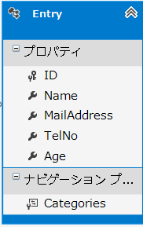
 |  |  |  | 先は、論理モデルの制限により、個々のフィールドになっているが、
 |  |  |  | この２つのプロパティは、概念モデル上では、AddressTypeという
 |  |  |  | 型にまとめて扱い。そのために複合型を使用する。

 | 1 | MailAddressプロパティと、TelNoプロパティの２つを選択した状態で、右クリックを押し、
 |  | 理ファクター、新しい複合型に移動を選択する。

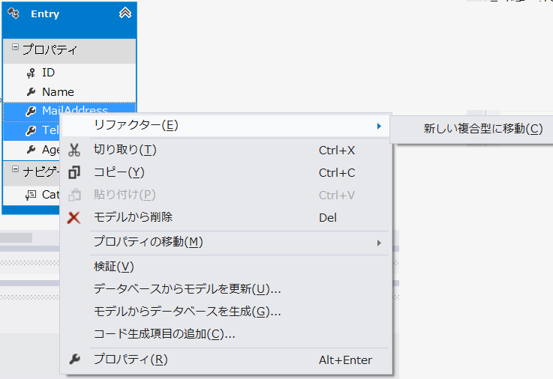

 | 2 | モデルブラウザの複合型の配下、Entryのプロパティに複合型が作成されるので、
 |  | ともに名称をAddressTypeに変換する。

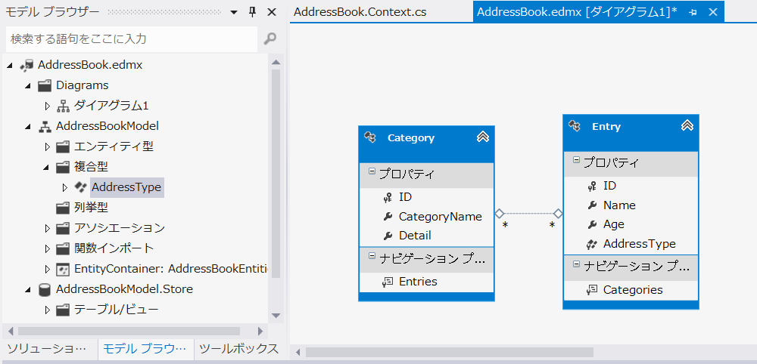

 | 3 | マッピング詳細にも、対応関係が表示される。
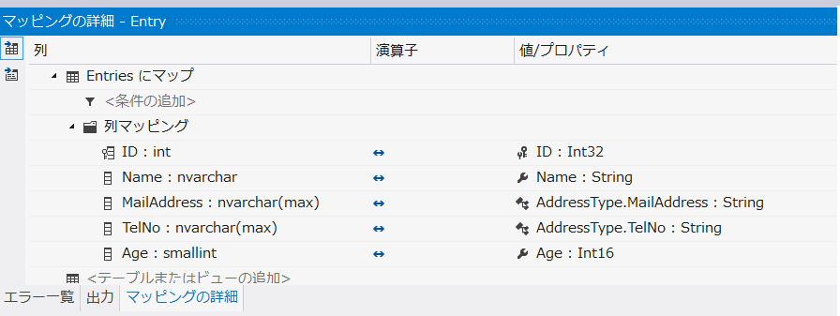

 | これにより、クエリ自体には変更はない（論理モデルには変更はない）が、値を取り出す際に、
 | Entries.AddressType.TelNoの形でアクセスするようになる。

Sheet1
○POCOによるエンティティ・クラス

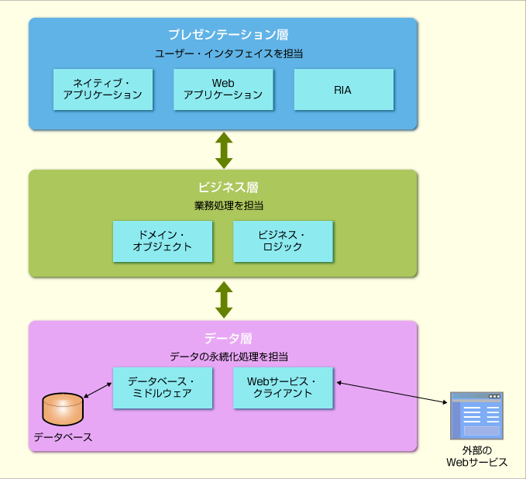

 | Entity FrameworkがN層アーキテクチャに対応するうえでも重要な機能である。

1 | POCOと永続性非依存（Persistence Ignorance）原則

 | これは、永続性すなわちデータの永続化（保存・読込）は、直接処理を行う層のみが意識し、直接関与しない
 | それ以外の層は、永続化処理に依存しないようにする。

 | 永続性非依存のメリット

 | ① | 各クラスの役割を明確にでき、N層アーキテクチャの理連を得られる。
 | ② | テストが容易になる。

